Linee Guida
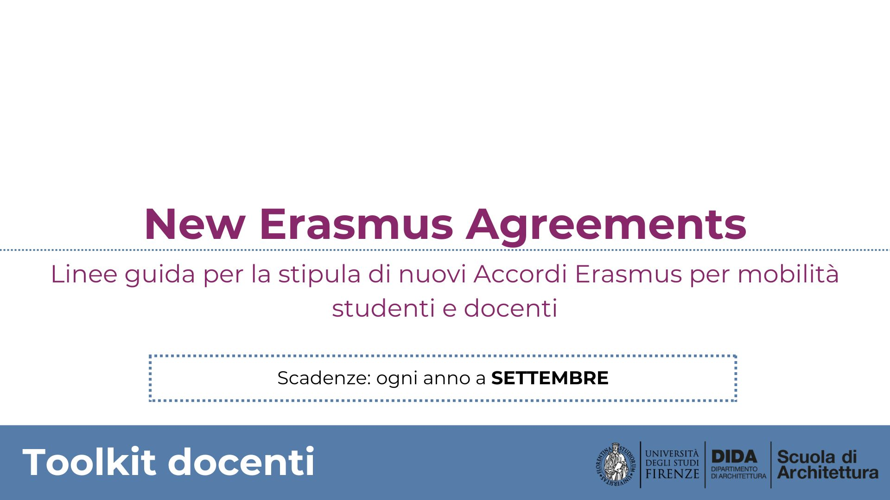
PER I DOCENTI UNIFI

Linee guida per la stipula di nuovi Accordi Erasmus per mobilità studentesca
La Scuola di Architettura ha al momento attivi circa 120 accordi Erasmus con università europee.
Il Servizio relazioni internazionali della Scuola raccoglie entro settembre di ogni anno le proposte di nuovi accordi da parte dei docenti, che saranno valide solo a partire dall’anno accademico successivo.

VERIFICHE PRELIMINARI
Per proporre l’avvio della negoziazione di un accordo Erasmus con una nuova sede partner è necessario che siano garantite alcune condizioni di sostenibilità e reciprocità dell’accordo.

È quindi opportuno verificare preliminarmente i seguenti aspetti riguardo al partner:
- l’adeguatezza e la disponibilità dell’offerta formativa per i nostri studenti
- la lingua in cui sono erogati i corsi interessanti per i nostri studenti
- il ranking del partner
- l’accessibilità della sede universitaria estera.

RACCOLTA E INVIO DATI

Una volta raccolte queste informazioni, il docente proponente invierà al Servizio relazioni internazionali lo schema della Proposta al secondo foglio contenente i dati del partner, il contatto di un collega referente e i dettagli della mobilità concordata.
Il Servizio relazioni internazionali lo trasmetterà quindi alla Mobilità internazionale di Ateneo per avviarne la stipula su piattaforma digitale.

